2019_BRM713
 | 2019 |  |  |  |  |  | ver 1.0.0
 | BRM713近畿200km和歌山･奈良灼熱サイクリング |  |  |  |  |  | 2019/7/7 16:22
 | ポイント | 標識 | ポイントまでの道路 | ポイント までの 区間距離 | 累計 距離 | 区間後 進路 | 備考 | チェック 間距離
1 | 和歌山マリーナシティわかやま館 正面入口付近 |  |  | 0.0 | 0.0 | 右折 | 4:00受付開始 5:30ブリーフィング 6:00 スタート | 0.0
2 | 十字路 S(信号) |  | 市道 | 0.1 | 0.1 | 直進 | 直進しムーンブリッジを渡る
3 | ┤字路 |  | 市道 | 1.6 | 1.7 | 直進 | 日本製鐵の門を過ぎ道なりにカーブせずに直進、対向車注意！
4 | 左カーブ |  | 市道 | 0.7 | 2.4 | 道なり左折
5 | 黒江 S |  | 市道 | 0.1 | 2.5 | 右折
6 | 船尾東 S |  | R42 | 0.2 | 2.7 | 直進
7 | 馬場町1丁目 S |  | R370 | 0.7 | 3.4 | 左折
8 | 十字路 S |  | 県道18 | 1.9 | 5.3 | 直進
9 | 重根(しこね)第二 S |  | 市道 | 1.0 | 6.3 | 左折 | 左手に西松屋(角のファミマは閉店)
10 | 野上新橋西詰 S | ○ | R370 | 3.8 | 10.1 | 左折 | ←橋本･岩出方面へ、左折後左手セブンイレブン海南沖野々店あり
11 | ┤字路 S |  | R42４ | 8.7 | 18.8 | 左折 | 坂の登りはじめを左へ(直進でも可、ただし登る、直進の場合次のローソンを左折)
12 | 高嶋橋東詰 S | 〇 | 市道 | 2.0 | 20.8 | ↗右 | ↗九度山方面へ
13 | 市場 S |  | 県道130 | 0.9 | 21.7 | 直進 | 信号過ぎるとローソン桃山市場店あり(必要に応じて給水･給食を)
14 | Y字路 |  | R42４ | 1.4 | 23.1 | ↖左 | 旧道へ(新道直進でも可、ただし登る)
15 | T字路 S |  | 市道 | 1.3 | 24.4 | 左折
16 | 竹房橋南詰 S |  | R42４ | 0.1 | 24.5 | 直進
17 | 竜門橋南詰 S |  | 県道13 | 3.9 | 28.4 | 直進 | 信号過ぎて左歩道へ入る(車道･新道を直進でも可、ただし登る)
18 | Y字路 |  | 歩道 | 1.2 | 29.6 | 左直進 | 左側旧道へ
19 | 人字路 S |  | 市道 | 1.0 | 30.6 | 左折
20 | Y字路 |  | 県道13 | 7.7 | 38.3 | ↖左 | 旧道へ(新道直進でも可、ただし登る)、途中36.0km右手にセブンイレブンあり
21 | T字路 S |  | 市道 | 3.3 | 41.6 | 左折
22 | 慈尊院 S |  | 県道13 | 1.7 | 43.3 | 直進
23 | 丹生橋西詰 S |  | 県道4 | 0.8 | 44.1 | 左折 | 途中44.0km地点道の駅柿の郷くどやま(トイレ)あり、営業時間9:00-18:30
24 | 丹生橋東詰 S |  | 県道4 | 0.1 | 44.2 | 右折
25 | 九度山 S (五辻) | ○ | 県道13 | 1.0 | 45.2 | ↖左 | ↖橋本方面へ
26 | PC1 ローソン九度山町店 (又はローソン橋本清水店 49.1km) (又はファミリーマート橋本清水店 49.3km) |  | R370 | 0.7 | 45.9 | (左側) 直進 | 何れか1店舗のレシート取得 レシート時刻を自分で記入 OPEN 7:26 -CLOSE 9:27 | 45.9
27 | 学文路 S | ○ | R370 | 0.9 | 46.8 | 右折 | →五條方面へ
28 | 橋本橋南詰 S |  | R370 | 4.0 | 50.8 | 直進 | 途中ﾛｰｿﾝ橋本清水店、ﾌｧﾐﾘｰﾏｰﾄ橋本清水店ありPCとして使用可
29 | Y字路 |  | 県道55 | 6.9 | 57.7 | ↗右
30 | 丹原 S | ○ | 県道55 | 1.7 | 59.4 | 左折 | ↙五條方面へ
31 | 野原西6丁目 S |  | R168 | 0.8 | 60.2 | 左折 | この後、少しの激坂あり
32 | 野原東1丁目 S |  | 市道 | 1.7 | 61.9 | 直進
33 | 小島 S | ○ | 県道137 | 1.6 | 63.5 | 右折 | 吉野川渡り、突き当り右へ、→大淀･下市方面へ
34 | ト字路 |  | 県道39 | 14.3 | 77.8 | 右折 | 左カーブしてすぐ右折
35 | 十字路 S |  | 県道15 | 0.9 | 78.7 | 右折 | 左角に漢方薬局、ダイハツ･スズキの看板、Mobil GS等
36 | クランク |  | 県道39 | 0.7 | 79.4 | 左すぐ右 | クランク過ぎてすぐの踏切(近鉄吉野線)渡る
37 | ┤字路 |  | 県道39→37 | 1.2 | 80.6 | 左折
38 | 桜橋北詰 S |  | 県道37 | 0.1 | 80.7 | 右折
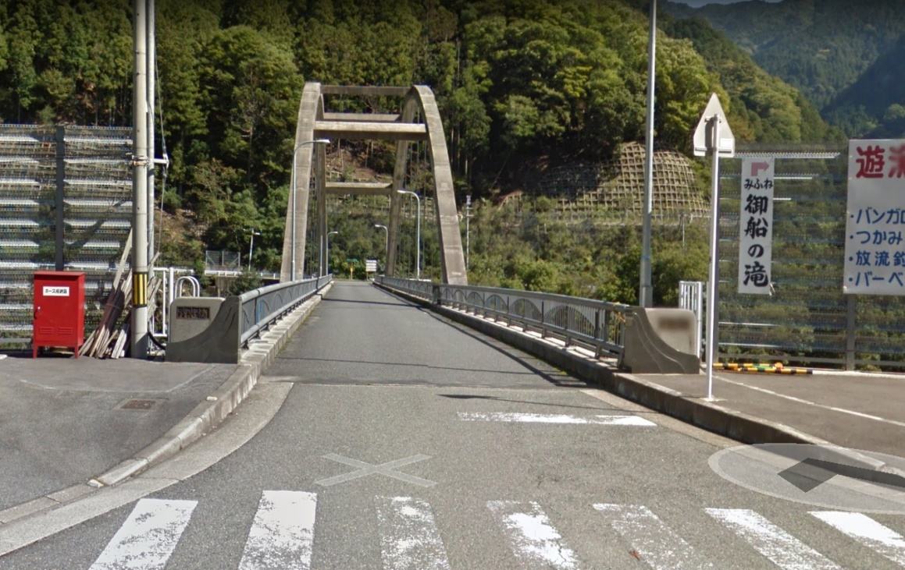
39 | PC2 ローソン吉野リバーサイド店 (又は吉野ストアー大淀新野店 77.0km) (又はローソン吉野町上市店 80.4km) (又はヤマザキショップ福本店 84.4km) カッコ内サブPCは吉野川対岸にあり改定版ルートを通る |  | R169 | 1.2 | 81.9 | (左側) 直進 | 何れか1店舗のレシート取得 レシート時刻を自分で記入 OPEN 8:28 -CLOSE 11:36 | 36.0
40 | 妹背橋 S | ○ | R169 | 0.2 | 82.1 | 右折
41 | T字路 |  | 市道 | 0.2 | 82.3 | 左折
42 | Y字路 |  | 県道39 | 3.4 | 85.7 | ↖左
43 | ┤字路 S |  | 県道39 | 0.3 | 86.0 | 直進
44 | 宮滝大橋南詰 S |  | 市道 | 0.6 | 86.6 | 右折 | この後、長いトンネルあり、前照灯･尾灯の点灯を忘れずに！ この後、途中94.6km地点道の駅 杉の湯川上(トイレ)あり
45 | 通過チェック1 川上村 武光橋 |  | R169 | 14.7 | 101.3 | 折返し | フォトコントロール 右の写真の橋左手前の｢武光橋｣表記と自分のバイクを写真に撮って下さい。 (参考タイム 12:44) | 19.4 | ⇒
46 | 宮滝大橋南詰 S | 〇 | R169 | 14.3 | 115.6 | 左折 | ↑橿原･大淀方面へ行かず↖左へ
47 | ト字路 S |  | 市道 | 0.5 | 116.1 | 直進
48 | ト字路 |  | 県道39 | 3.6 | 119.7 | 右折 | 左に材木置き場
49 | T字路 S |  | 市道 | 0.1 | 119.8 | 左折
50 | PC3 ローソン吉野リバーサイド店 (又はヤマザキショップ福本店 118.2km) (又はローソン吉野町上市店 122.2km) (又は吉野ストアー大淀新野店 125.9km) カッコ内サブPCは吉野川対岸にあり改定版ルートを通る |  | R169 | 0.2 | 120.0 | (右側) 直進 | 何れか1店舗のレシート取得 レシート時刻を自分で記入 OPEN 9:42 -CLOSE 14:24 | 18.7
51 | 桜橋北詰 S |  | R169 | 1.2 | 121.2 | 左折
52 | T字路 |  | 県道37 | 0.2 | 121.4 | 右折
53 | クランク |  | 県道37→39 | 1.1 | 122.5 | 左すぐ右 | 踏切渡ってクランク
54 | 十字路 S |  | 県道39 | 0.7 | 123.2 | 左折 | 右角に漢方薬局
55 | T字路 |  | 県道15 | 1.0 | 124.2 | ↖左
56 | 小島 S | 〇 | 県道39 | 14.2 | 138.4 | 左折
57 | 野原東1丁目 S |  | 県道137 | 1.8 | 140.2 | 直進
58 | 野原西6丁目 S |  | 市道 | 1.6 | 141.8 | 左折
59 | 丹原 S | 〇 | R168 | 0.8 | 142.6 | 右折 | ↘橋本方面へ
60 | 逆Y字路 |  | 県道55 | 1.9 | 144.5 | 直進
61 | 橋本橋南詰 S |  | 県道55 | 6.7 | 151.2 | 直進 | この後ﾛｰｿﾝ橋本清水店、ﾌｧﾐﾘｰﾏｰﾄ橋本清水店ありPCとして使用可
62 | 学文路 S | 〇 | R370 | 4.2 | 155.4 | 左折 | ←和歌山･高野方面へ
63 | PC4 ローソン九度山町店 (又はファミリーマート橋本清水店 152.7km) (又はローソン橋本清水店 152.9km) |  | R370 | 0.8 | 156.2 | (右側) 直進 | 何れか1店舗のレシート取得 レシート時刻を自分で記入 OPEN 10:35 -CLOSE 16:24 | 36.2
64 | 九度山 S (五辻) | ○ | R370 | 0.8 | 157.0 | ↗右 | 和歌山･国道24号方面へ
65 | 丹生橋東詰 S |  | 県道13 | 0.8 | 157.8 | 左折
66 | 丹生橋西詰 S |  | 県道4 | 0.1 | 157.9 | 右折
67 | 慈尊院 S |  | 県道4 | 0.8 | 158.7 | 直進 | 途中158.0km地点道の駅柿の郷くどやま(トイレ)あり、営業時間9:00-18:30
68 | ト字路 S |  | 県道13 | 1.7 | 160.4 | 右折 | 新道直進も可、ただし登る
69 | 逆Y字路 |  | 市道 | 3.3 | 163.7 | 直進 | この後165.8km左手セブンイレブンかつらぎ町東渋谷店あり
70 | Y字路 S |  | 県道13 | 7.6 | 171.3 | ↗右 | 新道直進も可、ただし登る
71 | 逆Y字路 |  | 市道 | 1.0 | 172.3 | 合流
72 | 竹房橋南詰 S |  | 県道13 | 5.3 | 177.6 | 直進
73 | ト字路 S |  | R42４ | 0.1 | 177.7 | 右折 | 新道直進も可、ただし登る
74 | 逆Y字路 |  | 市道 | 1.1 | 178.8 | 合流
75 | 市場 S |  | R42４ | 1.5 | 180.3 | 直進 | 信号手前右手ローソン桃山市場店あり、左折新道も可、ただし登る
76 | 高嶋橋東詰 S |  | 県道130 | 0.8 | 181.1 | ↖左
77 | T字路 S |  | 市道 | 2.3 | 183.4 | 右折
78 | 野上新橋西詰 S | 〇 | R42４ | 8.8 | 192.2 | 右折 | 信号手前右手セブンイレブン海南沖野々店あり、→海南市街方面へ
79 | 重根(しこね)第二 S |  | R370 | 3.5 | 195.7 | 右折
80 | 十字路 S |  | 市道 | 1.0 | 196.7 | 直進
81 | 馬場町1丁目 S |  | 県道18 | 1.8 | 198.5 | 右折
82 | 船尾東 S |  | R370 | 0.7 | 199.2 | 左折
83 | 黒江 S |  | R42 | 0.2 | 199.4 | 左折 | 道なりに進みマリーナシティへ
84 | ゴール受付 マリーナシティわかやま館 305号室 |  |  | 2.6 | 202.0 | 左側 | 受付開始は13:00頃開始予定 21:00頃撤収 わかやま館左手より裏口に回り、駐輪場に自転車を止めエレベータ で3Fへ、305号室でゴール受付 (304号室も休憩スペースです) OPEN 11:53 - CLOSE 19:30 | 45.8

